美国PRETTY LITTER健康检测猫砂
美国 PRETTY LITTER 健康监测变色猫砂

编码 | 图片 | 品名 | 规格 | 门店批发价 | 订货数量 | 合计 | 建议零售价 | 描述
PRE001 | 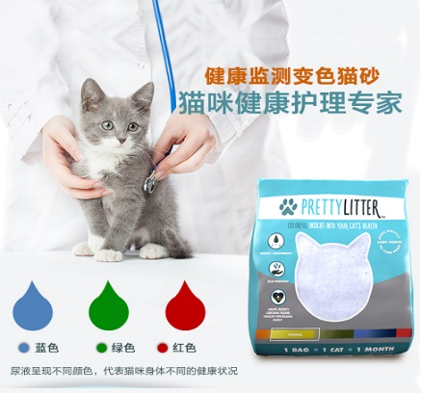 | PRETTY LITTER 健康监测变色猫砂 | 4磅/包（1.8KG） | 88 |  | 0 | 135 | 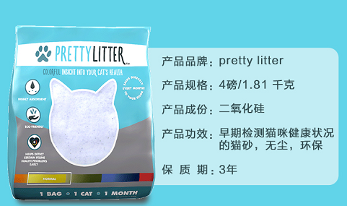
合计 |  |  |  |  |  | 0

